Worksheet
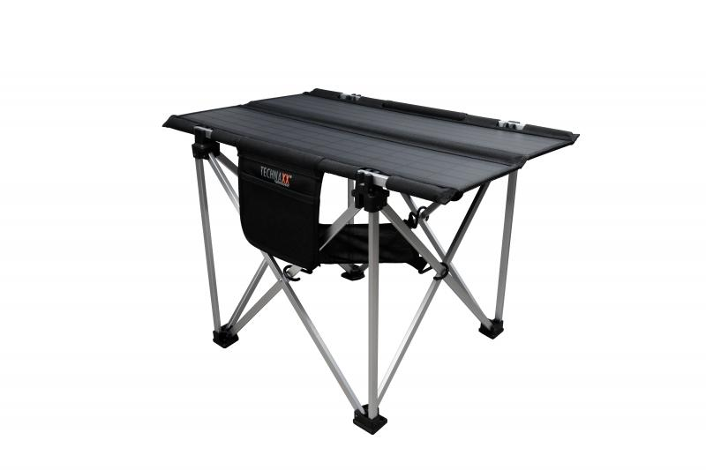
Technaxx Faltbarer Solar-Campingtisch 60W TX-252

Artikelnummer | 5084 |  | VE | 3
EAN | 4260358125992 |  | Stück pro Palette | 24
Zollnummer | 85017100 |  | Lagen Pro Palette | 2

Abmessungen - Artikel
Länge(cm) | Breite(cm) | Höhe(cm) | Gewicht(g)
85 | 66 | 56 | 4620

Abmessungen - Artikelverpackung
Länge(cm) | Breite(cm) | Höhe(cm) | Leergewicht(g) | Gewicht(g) Artikel+Verpackung
86.7 | 51 | 12 | 89 | 6750

Abmessungen - VE Karton (Masterkarton)
Länge(cm) | Breite(cm) | Höhe(cm) | Gewicht(g)
88 | 37.5 | 50.5 | 21620

Verpackung - Bestandteile
Rest Zubehör (g) | Papier/Pappe (g) | Styropor (g) | Kunstst. Hohlkörper(g) | Kunstst. Folien(g) | Materialverbunde (g)
286 | 17 | 178 | 0 | 0 | 0

Weiterführende Informationen
Technaxx Reseller Portal

